最初にお読みください
データ入力から提出までの大まかな流れ (最初にお読みください)
 | 必ず下記❶～❾の手順で入力をお願いします（❶,❹が未入力の場合、❼は入力できません）
 | 末尾に注意事項がありますので最後までお読みください

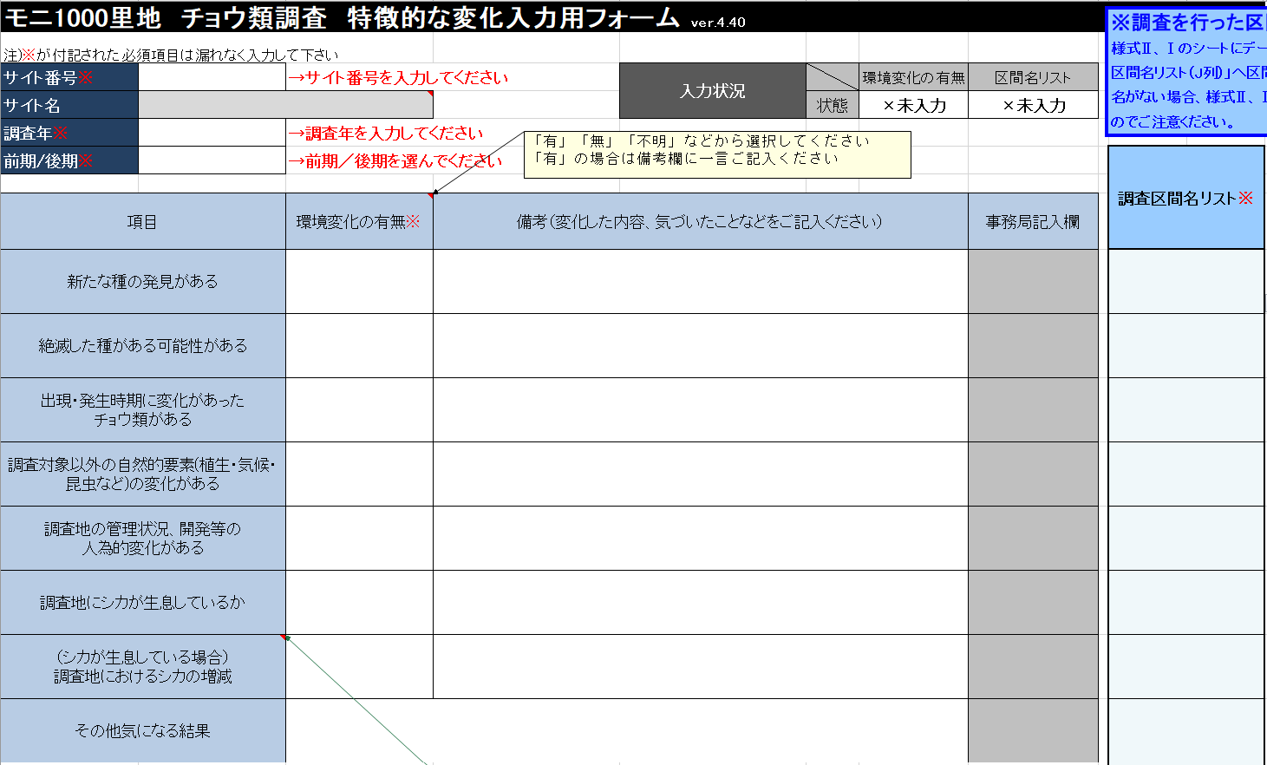
❶a
❷
❸
❶b
特徴的な変化シート
 | 手順
 |  | ❶ <<必ず最初にご入力ください>>
 |  | サイト番号・調査年・前期/後期（右図a）、調査区間名リスト（右図b）を入力

 |  | ❷ 環境変化の有無を入力※

 |  | ❸ 入力状況がすべて”○完了”になったことを確認※

 |  | ※②③は⑦の後に入力でもOK

様式Ⅱ(調査条件)シート
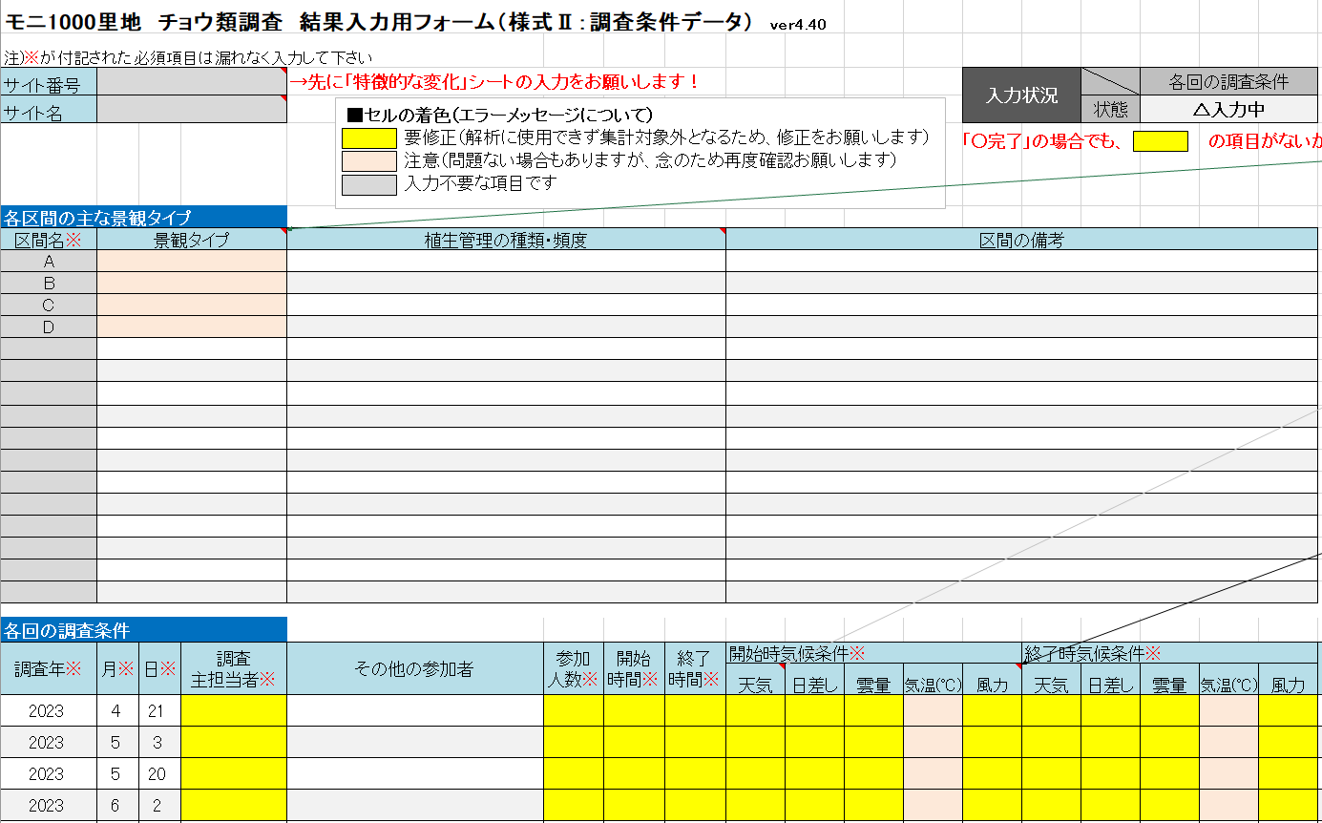
 |  | ❹ 各調査の調査年月日を入力
❻

❺
 |  | ❺ 各区間の主な景観タイプ、および各回の調査条件を入力※

 |  | ❻ 入力状況が”○完了”になったことを確認※

 |  | ※⑤⑥は⑦の後に入力でもOK

❹
❺

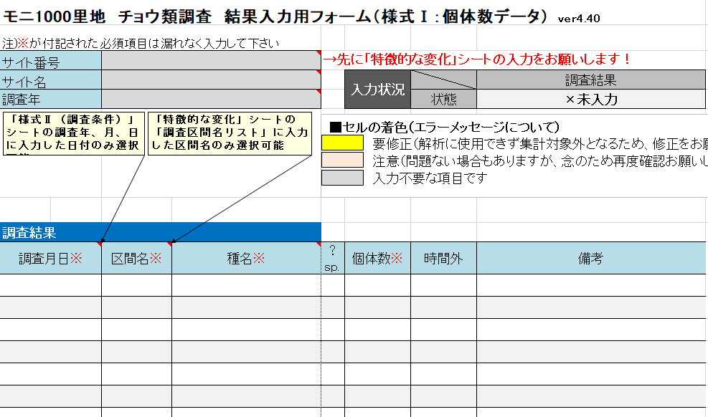
❼
❽
様式Ⅰ(個体数)シート

 |  | ❼ 各回の調査結果を入力

 |  | 詳細な入力方法については入力例シートをご参照ください

 |  | ❽ 入力状況が”○完了”になったことを確認

 |  | ”△入力中” もしくは ”×未入力” があったら、該当する項目を再度確認して修正願います
 |  | （ただし、 ”△入力中””×未入力”のままでも問題ない場合があります）

チェック表シート
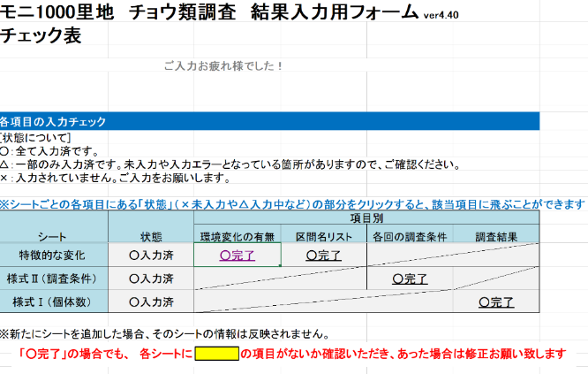

 |  | ❾ 各シートの状態がすべて”○入力済”になったことを確認

➒
 |  | ”△入力中” もしくは ”×未入力” があったら、該当する項目を再度確認して修正願います
 |  | （ただし、 ”△入力中””×未入力”のままでも問題ない場合があります）

ファイル名の記載例 S001_チョウ類23前期.xlsx
・サイト番号
・半角アンダーバーと調査項目名（チョウ類）
・調査年度の西暦（下２桁）
・調査時期（前期または後期）
 | データをご提出ください
 | ・新しい区間を設定した、または区間を変更した場合は、地図の提出もお願いいたします
 | ・データ提出の際は、ファイル名が正しいか確認願います（右の記載例参照）

入力の際の
注意事項
必須項目
黄色 【要修正】 入力/修正願います （例：左図 #1）
＜エラーの原因＞ 必須項目なのに未入力、登録されていない区間名 など
（入力する前に黄色になることがありますが、入力すると消えます）
⇒そのままではデータを解析に使用できず集計対象外となるため、後日問い合わせとなります
薄オレンジ色 【要確認】 確認願います （例：左図 #2）
＜エラーの原因＞ 未入力の可能性、登録された標準和名/分類群名と異なる種名/分類群名 など
⇒そのままでも問題ありませんが問合せになる可能性があります。改めて確認・修正をお願いします
灰色 入力する必要はありません
自動的に入力されるか、入力の必要がない部分です
 |  | ◆ 項目名に※が付記された必須項目は、もれなく入力願います | ◆ エラーがあるセルが黄色、もしくは薄オレンジ色に着色されます
 |  | 未記入・記入間違いの場合、解析に利用できず集計対象外となるためです。 | 着色された色によって、下表を参照に入力/修正/確認願います。
 |  | 皆様から提供いただいた貴重なデータをすべて有効活用するため、ご協力お願いします。

#1
#2
種名が登録されてない標準和名/分類群名のため、可能ならば修正が望ましい
（例では「アゲハチョウ属」と記入が望ましいが、そのままでもよい。
備考に追加情報（カラスアゲハかミヤマカラスアゲハ等）を追記するとよい）
個体数（必須項目）が未入力のため、
修正が必要（個体数を入力）

入力例(特徴的な変化)
このワークシートはデータ提出時には
削除してかまいません
※調査を行った区間名を最初にご入力ください
様式Ⅱ、Ⅰのシートにデータを入力される前に、本シートの「調査区間名リスト（J列）」へ区間名の入力をお願いします。リストに区間名がない場合、様式Ⅱ、Ⅰのシートにて区間名が入力できませんのでご注意ください。
モニ1000里地 チョウ類調査 特徴的な変化入力用フォーム ver.5.00
注)※が付記された必須項目は漏れなく入力して下さい
サイト番号※ | S999 |  |  | 入力状況 |  | 環境変化の有無 | 区間名リスト
サイト名 | ○○の里山 |  |  |  | 状態 | ○完了 | ○完了
調査年※ | 2023
前期/後期※ | 前期 |  |  |  |  |  |  | 調査区間名リスト※

項目 |  | 環境変化の有無※ | 備考（変化した内容、気づいたことなどをご記入ください） |  |  |  | 事務局記入欄
新たな種の発見がある |  | 有 | アオバセセリを初確認 |  |  |  |  | A
絶滅した種がある可能性がある |  | 有 | オオムラサキが近年確認されない |  |  |  |  | B
出現・発生時期に変化があった チョウ類がある |  | 有 | ゼフィルス類が少ない |  |  |  |  | C
調査対象以外の自然的要素(植生・気候・昆虫など)の変化がある |  | 有 | 休耕田に樹木も侵入し、さらに遷移が進行してきた |  |  |  |  | D
調査地の管理状況、開発等の 人為的変化がある |  | 有 | 一部の休耕田で太陽光パネルの建設があった |  |  |  |  | E
調査地にシカが生息しているか |  | 有 |  |  |  |  |  | F
（シカが生息している場合） 調査地におけるシカの増減 |  | 増加 | 糞も多く、植生被害も多く見られるので増加していると思われる |  |  |  |  | G
その他気になる結果 |  | 今年はテングチョウが大量発生 |  |  |  |  |  | H
 |  |  |  |  |  |  |  | I

入力例(Ⅱ)
「○完了」の場合でも の項目がないか確認いただき、あった場合は修正お願いします
モニ1000里地 チョウ類調査 結果入力用フォーム（様式Ⅱ：調査条件データ） ver5.00
注)※が付記された必須項目は漏れなく入力して下さい |  |  |  |  |  |  |  |  |  |  |  | 入力状況 |  |  | 各回の調査条件
サイト番号 | S999 |  |  |  |  |  |  |  |  |  |  |  |  | 状態 | ○完了
サイト名 | ○○の里山
■セルの着色（エラーについて）
要修正（解析に使用できず集計対象外となるため、修正をお願いします）
要確認（問題ない場合もありますが、念のため再度確認をお願いします）
各区間の主な景観タイプ
区間名※ | 景観タイプ |  |  | 植生管理の種類・頻度 |  |  |  | 区間の備考
A | 市街地 |  |  | 特になし
B | 水田 |  |  | 森林の管理は特になし。水田は畦を年2回刈り取り。
C | 湿地 |  |  | 隣接する森林で、年3回程度の下草刈りをNPOで実施中。
D | 林内 |  |  | 特になし |  |  |  | 落葉樹林
E | 林内 |  |  | 特になし |  |  |  | 落葉樹林
Ｆ | 草地 |  |  | 2月に1回程度刈り取りがされているようだ。 |  |  |  | 芝畑跡地
G | 草地 |  |  | 特になし |  |  |  | 畑の耕作放棄地
Ｈ | 林内 |  |  | 特になし |  |  |  | 落葉及び常緑樹林
Ｉ | 草地 |  |  | 特になし |  |  |  | 主に宅地跡の荒れ地

各回の調査条件
調査年※ | 月※ | 日※ | 調査 主担当者※ | その他の参加者 | 参加 人数※ | 開始 時間※ | 終了 時間※ | 開始時気候条件※ |  |  |  |  | 終了時気候条件※ |  |  |  |  | 備考
 |  |  |  |  |  |  |  | 天気 | 日差し | 雲量 | 気温(℃) | 風力 | 天気 | 日差し | 雲量 | 気温(℃) | 風力
2023 | 4 | 21 | いなり山ポン太 |  | 1 | 9:50:00 | 10:59:00 | 曇り | 無し | 80% | 20.5 | 4 | 雨 | 無し | 100% | 21.5 | 4 | 風やや強い。途中から雨が降り、区間Dまでで調査を中断した
2023 | 5 | 3 | いなり山ポン太 |  | 1 | 9:55:00 | 11:22:00 | 快晴 | 直射 | 0% | 19 | 2 | 快晴 | 直射 | 0% | 22 | 2 | 五月晴れの日
2023 | 5 | 20 | いなり山ポン太 |  | 1 | 10:00:00 | 12:30:00 | 快晴 | 直射 | 0% | 18 | 3 | 快晴 | 直射 | 0% | 24 | 3 | 区間Eの林縁部の農道で草刈。本サイトでツマグロヒョウモン初確認。
2023 | 6 | 2 | いなり山ポン太 |  | 1 | 11:54:00 | 13:08:00 | 曇り | 無し | 80% | 23 | 2 | 曇り | 無し | 80% | 24 | 2
2023 | 6 | 17 | いなり山ポン太 |  | 1 | 9:50:00 | 11:32:00 | 晴れ | 直射 | 50% | 22.5 | 1 | 晴れ | 薄日 | 50% | 24 | 2
2023 | 7 | 8 | いなり山ポン太 |  | 1 | 11:28:00 | 13:02:00 | 曇り | 無し | 80% | 24 | 2 | 小雨 | 無し | 90% | 25 | 3 | Ｃは草刈り
2023 | 7 | 22 | いなり山ポン太 |  | 1 | 13:21:00 | 14:53:00 | 曇り | 無し | 90% | 27 | 1 | 曇り | 無し | 80% | 28 | 2 | 雨上がり日射しも出る
2023 | 8 | 4 | いなり山ポン太 |  | 1 | 9:45:00 | 11:21:00 | 晴れ | 直射 | 60% | 31 | 3 | 晴れ | 薄日 | 70% | 32 | 3 | 遠い台風の影響
2023 | 8 | 19 | いなり山ポン太 |  | 1 | 9:53:00 | 11:30:00 | 薄曇り | 薄日 | 90% | 28 | 1 | 薄曇り | 薄日 | 90% | 29.8 | 1
2023 | 9 | 2 | いなり山ポン太 |  | 1 | 11:26:00 | 13:08:00 | 晴れ | 直射 | 70% | 26.2 | 2 | 曇り | 薄日 | 90% | 27 | 2 | ツクツクボウシの鳴く残暑
2023 | 9 | 17 | いなり山ポン太 |  | 1 | 9:50:00 | 11:40:00 | 晴れ | 直射 | 40% | 30 | 4 | 晴れ | 直射 | 20% | 31.5 | 4 | 風はあるが昆虫の活動は良好
2023 | 10 | 6 | いなり山ポン太 |  | 1 | 10:03:00 | 11:33:00 | 晴れ | 薄日 | 70% | 21 |  | 曇り | 薄日 | 80% | 20
2023 | 10 | 28 | いなり山ポン太 |  | 1 | 10:00:00 | 11:38:00 | 快晴 | 直射 | 0% | 19.5 | 1 | 快晴 | 直射 | 0% | 20 |  | 雨上がりの快晴
2023 | 11 | 12 | いなり山ポン太 |  | 1 | 9:30:00 | 11:15:00 | 快晴 | 直射 | 10% | 14 | 2 | 快晴 | 直射 | 0% | 16 | 2 | 雨上がりの快晴
注意事項： 行を挿入、増やしたい場合、どうする？
入力用フォームの各シートは、入力を簡単に行えるよう「シート保護」されています。
やむを得ず、行を増やしたい場合は以下の手順で、シート保護の解除と行の追加を行ってください。
行を挿入した際は、数式が壊れて、エラーメッセージや、入力状況が正しく表示されないことがあるのでご注意下さい。
※シート保護の解除と行の追加方法
・下の図を参考に、❶～❹の手順で進めてください。
❶ ファイルの上部メニューから「校閲」を選び、
「シート保護の解除」をクリック
❷ 行を挿入・追加したい場所の行全体を選択し、右クリックして「コピー」を選択
※このとき必ず、データを入力した範囲内で行を選択するようにしてください
❸ 再度右クリックして
「コピーしたセルの挿入」を選択
❹ コピーしたセルのデータを消して新たなデータをご入力ください
>
>
>

入力例(Ⅰ)
モニ1000里地 チョウ類調査 結果入力用フォーム（様式Ⅰ：個体数データ） ver5.00
注)※が付記された必須項目は漏れなく入力して下さい
サイト番号 | S999
注意事項： 行を挿入、増やしたい場合、どうする？
入力用フォームの各シートは、入力を簡単に行えるよう「シート保護」されています。
やむを得ず、行を増やしたい場合は以下の手順で、シート保護の解除と行の追加を行ってください。
行を挿入した際は、数式が壊れて、エラーメッセージや、入力状況が正しく表示されないことがあるのでご注意下さい。
※シート保護の解除と行の追加方法
・下の図を参考に、❶～❹の手順で進めてください。
❶ ファイルの上部メニューから「校閲」を選び、
「シート保護の解除」をクリック
❷ 行を挿入・追加したい場所の行全体を選択し、右クリックして「コピー」を選択
※このとき必ず、データを入力した範囲内で行を選択するようにしてください
❸ 再度右クリックして
「コピーしたセルの挿入」を選択
❹ コピーしたセルのデータを消して新たなデータをご入力ください
>
>
>
サイト名 | ○○の里山 |  |  | 入力状況 |  | 調査結果
調査年 | 2023 |  |  |  | 状態 | ○完了
「○完了」の場合でも の項目がないか確認いただき、あった場合は修正お願いします
■セルの着色（エラーについて）
要修正（解析に使用できず集計対象外となるため、修正をお願いします）
要確認（問題ない場合もありますが、念のため再度確認をお願いします）

調査結果
調査月日※ | 区間名※ | 種名※ | ？ sp. | 個体数※ | 時間外 | 備考
2023-04-21 | A | キタテハ |  | 1
2023-04-21 | B | キチョウ |  | 1
2023-04-21 | C | アゲハチョウ属 | sp. | 1
2023-04-21 | D | 記録無し |  | 0
2023-04-21 | E | モンシロチョウ |  | 1
2023-04-21 | F | 未調査 |  | 0 |  | 雨でこれ以降の区間は調査中断
2023-04-21 | G | 未調査 |  | 0
2023-04-21 | H | 未調査 |  | 0
2023-04-21 | I | 未調査 |  | 0
2023-05-03 | A | スジグロシロチョウ |  | 1
2023-05-03 | A | ヤマトシジミ |  | 1
2023-05-03 | B | キタテハ |  | 1
2023-05-03 | B | キチョウ |  | 1
2023-05-03 | B | スジグロシロチョウ |  | 1
2023-05-03 | B | モンシロチョウ |  | 1
2023-05-03 | B | ヤマトシジミ |  | 1
2023-05-03 | C | キタテハ |  | 1
2023-05-03 | C | ツマキチョウ |  | 1
2023-05-03 | D | 記録無し |  | 0
2023-05-03 | E | ヤマトシジミ |  | 2
2023-05-03 | F | スジグロシロチョウ |  | 1
2023-05-03 | F | ツバメシジミ |  | 3
2023-05-03 | F | モンシロチョウ |  | 1
2023-05-03 | G | キアゲハ |  | 1
2023-05-03 | G | クロアゲハ |  | 1
2023-05-03 | G | コミスジ |  | 1
自動集計機能により入力が遅くなる場合は
ファイルの「オプション」→「数式」を選択し、
「計算方法の設定」を「自動」から「手動」に変更して「OK」を押して下さい。
以降はキーボードの「F9」を押すたびに再計算されます。
2023-05-03 | G | ツバメシジミ |  | 1
2023-05-03 | H | 記録無し |  | 0
2023-05-03 | I | スジグロシロチョウ |  | 1
2023-05-03 | I | ベニシジミ |  | 2
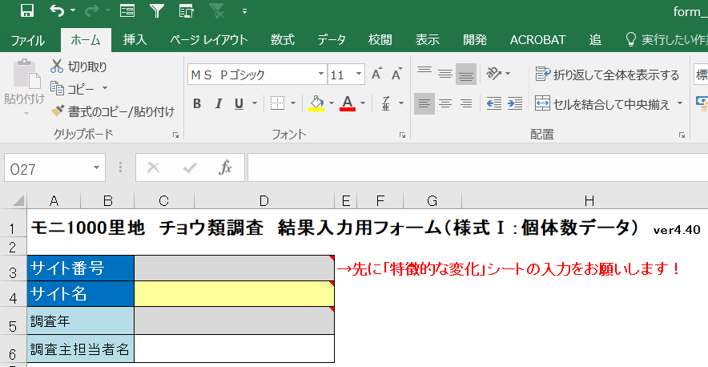
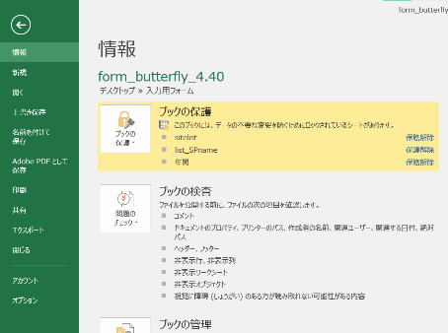
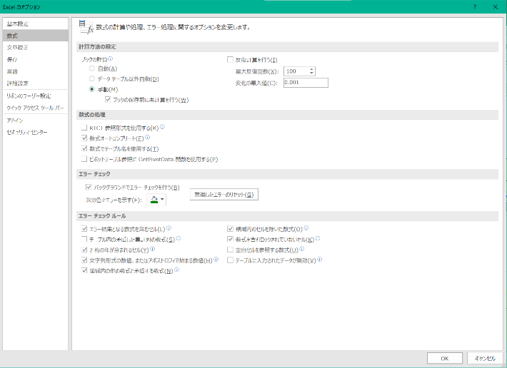
2023-05-03 | I | ヤマトシジミ |  | 1
2023-05-20 | 範囲外 | ツマグロヒョウモン |  | 1 | 時間外 | 本サイトで初確認！！
2023-05-20 | A | 記録無し |  | 0
2023-05-20 | B | ヒメウラナミジャノメ |  | 1
2023-05-20 | C | キタテハ |  | 1
2023-05-20 | C | ヒメウラナミジャノメ |  | 5
2023-05-20 | 範囲外 | コムラサキ | ? | 1
2023-05-20 | 範囲外 | アゲハチョウ属 | sp. | 1 |  | 黒いアゲハ
2023-05-20 | C | イチモンジチョウ |  | 1
2023-05-20 | C | コチャバネセセリ |  | 2
2023-05-20 | D | 記録無し |  | 0
2023-05-20 | E | モンシロチョウ |  | 1
2023-05-20 | E | コジャノメ |  | 1
2023-05-20 | E | ダイミョウセセリ |  | 1
2023-05-20 | F | アゲハ | sp. | 1 |  | 黒いアゲハ
2023-05-20 | F | ヒメウラナミジャノメ |  | 3
2023-05-20 | G | ツバメシジミ |  | 1
2023-05-20 | G | コミスジ |  | 1
2023-05-20 | G | ヒメウラナミジャノメ |  | 2
2023-05-20 | G | コチャバネセセリ |  | 1
2023-05-20 | G | ゴマダラチョウ |  | 1
2023-05-20 | H | コミスジ |  | 1
2023-05-20 | H | コジャノメ |  | 1
2023-05-20 | I | 記録無し |  | 0
2023-06-02 | B | キタテハ |  | 1
2023-06-02 | B | コジャノメ |  | 3
2023-06-02 | B | ウラゴマダラシジミ |  | 2
2023-06-02 | B | サトキマダラヒカゲ |  | 2
2023-06-02 | C | モンシロチョウ |  | 1
2023-06-02 | C | ダイミョウセセリ |  | 1
2023-06-02 | C | アカシジミ |  | 1
2023-06-02 | C | ウラゴマダラシジミ |  | 2
2023-06-02 | D | コジャノメ |  | 1
2023-06-02 | D | ヒカゲチョウ |  | 1
2023-06-02 | E | モンシロチョウ |  | 1
2023-06-02 | E | スジグロシロチョウ |  | 2
2023-06-02 | F | モンシロチョウ |  | 4
2023-06-02 | F | ベニシジミ |  | 1
2023-06-02 | F | ヒメウラナミジャノメ |  | 1
2023-06-02 | G | キタテハ |  | 4
2023-06-02 | G | ベニシジミ |  | 1
2023-06-02 | G | コチャバネセセリ |  | 1
2023-06-02 | G | ウラゴマダラシジミ |  | 6
2023-06-02 | G | ヒメジャノメ |  | 1
2023-06-02 | G | アオスジアゲハ |  | 1
2023-06-02 | H | テングチョウ |  | 1
2023-06-02 | H | スジグロシロチョウ |  | 1
2023-06-02 | H | ヒメウラナミジャノメ |  | 1
2023-06-02 | H | イチモンジチョウ |  | 1
2023-06-02 | H | ウラゴマダラシジミ |  | 2
2023-06-02 | H | モンキチョウ |  | 1
2023-06-02 | I | コジャノメ |  | 1
2023-06-02 | I | ジャコウアゲハ |  | 1

特徴的な変化
※調査を行った区間名を最初にご入力ください
様式Ⅱ、Ⅰのシートにデータを入力される前に、本シートの「調査区間名リスト（J列）」へ区間名の入力をお願いします。リストに区間名がない場合、様式Ⅱ、Ⅰのシートにて区間名が入力できませんのでご注意ください。
モニ1000里地 チョウ類調査 特徴的な変化入力用フォーム ver.5.00
注)※が付記された必須項目は漏れなく入力して下さい
サイト番号※ | →サイト番号を入力してください |  | 入力状況 |  | 環境変化の有無 | 区間名リスト
サイト名 |  |  |  | 状態 | ×未入力 | ×未入力
調査年※ | →調査年を入力してください
前期/後期※ | →前期／後期を選んでください |  |  |  |  |  | 調査区間名リスト※

項目 | 環境変化の有無※ | 備考（変化した内容、気づいたことなどをご記入ください） |  |  |  | 事務局記入欄
新たな種の発見がある
絶滅した種がある可能性がある
出現・発生時期に変化があった チョウ類がある
調査対象以外の自然的要素(植生・気候・昆虫など)の変化がある
調査地の管理状況、開発等の 人為的変化がある
調査地にシカが生息しているか
（シカが生息している場合） 調査地におけるシカの増減
その他気になる結果

様式Ⅱ（調査条件）
モニ1000里地 チョウ類調査 結果入力用フォーム（様式Ⅱ：調査条件データ） ver5.00
注)※が付記された必須項目は漏れなく入力して下さい |  |  |  |  |  |  |  |  |  |  |  | 入力状況 |  |  | 各回の調査条件
サイト番号 |  |  |  | →先に「特徴的な変化」シートの入力をお願いします！ |  |  |  |  |  |  |  |  |  | 状態 | ×未入力
「○完了」の場合でも の項目がないか確認いただき、あった場合は修正お願いします
サイト名
■セルの着色（エラーについて）
要修正（解析に使用できず集計対象外となるため、修正をお願いします）
要確認（問題ない場合もありますが、念のため再度確認をお願いします）
各区間の主な景観タイプ |  |  |  | →先に「特徴的な変化」シートへ区間名をご入力ください 【こちらをクリック→ |  |  |  |  |  | 区間名を入力
区間名※ | 景観タイプ |  |  | 植生管理の種類・頻度 |  |  |  | 区間の備考

各回の調査条件
調査年※ | 月※ | 日※ | 調査 主担当者※ | その他の参加者 | 参加 人数※ | 開始 時間※ | 終了 時間※ | 開始時気候条件※ |  |  |  |  | 終了時気候条件※ |  |  |  |  | 備考
 |  |  |  |  |  |  |  | 天気 | 日差し | 雲量 | 気温(℃) | 風力 | 天気 | 日差し | 雲量 | 気温(℃) | 風力

様式Ⅰ（個体数）
モニ1000里地 チョウ類調査 結果入力用フォーム（様式Ⅰ：個体数データ） ver5.00
注)※が付記された必須項目は漏れなく入力して下さい
サイト番号 |  |  | →先に「特徴的な変化」シートの入力をお願いします！
サイト名 |  |  |  | 入力状況 |  | 調査結果
調査年 |  |  |  |  | 状態 | ×未入力
「○完了」の場合でも の項目がないか確認いただき、あった場合は修正お願いします
■セルの着色（エラーについて）
要修正（解析に使用できず集計対象外となるため、修正をお願いします）
要確認（問題ない場合もありますが、念のため再度確認をお願いします）
→先に「特徴的な変化」シートへ区間名をご入力ください【こちらをクリック→ |  |  |  |  | 区間名を入力
調査結果
調査月日※ | 区間名※ | 種名※ | ？ sp. | 個体数※ | 時間外 | 備考
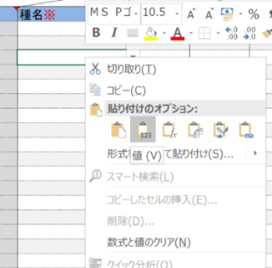
「値貼り付け」コピーのやり方
手順１．（他のファイルで）コピーする
手順２．コピーしたいセルを選択して、右クリック（①）
手順３．貼り付けのオプション「値」を選択（②）
⇒「値貼り付け」コピー完了
①
②

自動集計機能により入力が遅くなる場合は
ファイルの「オプション」→「数式」を選択し、
「計算方法の設定」を「自動」から「手動」に変更して「OK」を押して下さい。
以降はキーボードの「F9」を押すたびに再計算されます。
...

各回
モニ1000里地調査 チョウ類調査 各回結果 自動集計

調査年
調査月 | -

小計 | サイト全体 | 区間ごとの確認数
 |  |  |  |  |  |  |  |  |  |  |  |  |  |  |  |  |  | 範囲外
種数 | 0 | #N/A | #N/A | #N/A | #N/A | #N/A | #N/A | #N/A | #N/A | #N/A | #N/A | #N/A | #N/A | #N/A | #N/A | #N/A | #N/A | 0
個体数合計 | 0 | #N/A | #N/A | #N/A | #N/A | #N/A | #N/A | #N/A | #N/A | #N/A | #N/A | #N/A | #N/A | #N/A | #N/A | #N/A | #N/A | 0

調査結果
種 名 | 合計 確認数 | 区間ごとの確認数
 |  |  |  |  |  |  |  |  |  |  |  |  |  |  |  |  |  | 範囲外
ミヤマセセリ | 0 |  |  |  |  |  |  |  |  |  |  |  |  |  |  |  |  | 0
ダイミョウセセリ | 0 |  |  |  |  |  |  |  |  |  |  |  |  |  |  |  |  | 0
コチャバネセセリ | 0 |  |  |  |  |  |  |  |  |  |  |  |  |  |  |  |  | 0
キマダラセセリ | 0 |  |  |  |  |  |  |  |  |  |  |  |  |  |  |  |  | 0
オオチャバネセセリ | 0 |  |  |  |  |  |  |  |  |  |  |  |  |  |  |  |  | 0
チャバネセセリ | 0 |  |  |  |  |  |  |  |  |  |  |  |  |  |  |  |  | 0
イチモンジセセリ | 0 |  |  |  |  |  |  |  |  |  |  |  |  |  |  |  |  | 0
ジャコウアゲハ | 0 |  |  |  |  |  |  |  |  |  |  |  |  |  |  |  |  | 0
アオスジアゲハ | 0 |  |  |  |  |  |  |  |  |  |  |  |  |  |  |  |  | 0
クロアゲハ | 0 |  |  |  |  |  |  |  |  |  |  |  |  |  |  |  |  | 0
アゲハ | 0 |  |  |  |  |  |  |  |  |  |  |  |  |  |  |  |  | 0
カラスアゲハ | 0 |  |  |  |  |  |  |  |  |  |  |  |  |  |  |  |  | 0
キアゲハ | 0 |  |  |  |  |  |  |  |  |  |  |  |  |  |  |  |  | 0
モンキアゲハ | 0 |  |  |  |  |  |  |  |  |  |  |  |  |  |  |  |  | 0
ナガサキアゲハ | 0 |  |  |  |  |  |  |  |  |  |  |  |  |  |  |  |  | 0
キチョウ | 0 |  |  |  |  |  |  |  |  |  |  |  |  |  |  |  |  | 0
モンキチョウ | 0 |  |  |  |  |  |  |  |  |  |  |  |  |  |  |  |  | 0
モンシロチョウ | 0 |  |  |  |  |  |  |  |  |  |  |  |  |  |  |  |  | 0
スジグロシロチョウ | 0 |  |  |  |  |  |  |  |  |  |  |  |  |  |  |  |  | 0
ツマキチョウ | 0 |  |  |  |  |  |  |  |  |  |  |  |  |  |  |  |  | 0
ムラサキシジミ | 0 |  |  |  |  |  |  |  |  |  |  |  |  |  |  |  |  | 0
ミズイロオナガシジミ | 0 |  |  |  |  |  |  |  |  |  |  |  |  |  |  |  |  | 0
トラフシジミ | 0 |  |  |  |  |  |  |  |  |  |  |  |  |  |  |  |  | 0
ゴイシシジミ | 0 |  |  |  |  |  |  |  |  |  |  |  |  |  |  |  |  | 0
ベニシジミ | 0 |  |  |  |  |  |  |  |  |  |  |  |  |  |  |  |  | 0
ウラナミシジミ | 0 |  |  |  |  |  |  |  |  |  |  |  |  |  |  |  |  | 0
ヤマトシジミ | 0 |  |  |  |  |  |  |  |  |  |  |  |  |  |  |  |  | 0
ルリシジミ | 0 |  |  |  |  |  |  |  |  |  |  |  |  |  |  |  |  | 0
ツバメシジミ | 0 |  |  |  |  |  |  |  |  |  |  |  |  |  |  |  |  | 0
ウラギンシジミ | 0 |  |  |  |  |  |  |  |  |  |  |  |  |  |  |  |  | 0
アサギマダラ | 0 |  |  |  |  |  |  |  |  |  |  |  |  |  |  |  |  | 0
テングチョウ | 0 |  |  |  |  |  |  |  |  |  |  |  |  |  |  |  |  | 0
ミドリヒョウモン | 0 |  |  |  |  |  |  |  |  |  |  |  |  |  |  |  |  | 0
ツマグロヒョウモン | 0 |  |  |  |  |  |  |  |  |  |  |  |  |  |  |  |  | 0
イチモンジチョウ | 0 |  |  |  |  |  |  |  |  |  |  |  |  |  |  |  |  | 0
コミスジ | 0 |  |  |  |  |  |  |  |  |  |  |  |  |  |  |  |  | 0
キタテハ | 0 |  |  |  |  |  |  |  |  |  |  |  |  |  |  |  |  | 0
ヒオドシチョウ | 0 |  |  |  |  |  |  |  |  |  |  |  |  |  |  |  |  | 0
ルリタテハ | 0 |  |  |  |  |  |  |  |  |  |  |  |  |  |  |  |  | 0
アカタテハ | 0 |  |  |  |  |  |  |  |  |  |  |  |  |  |  |  |  | 0
ヒメアカタテハ | 0 |  |  |  |  |  |  |  |  |  |  |  |  |  |  |  |  | 0
ゴマダラチョウ | 0 |  |  |  |  |  |  |  |  |  |  |  |  |  |  |  |  | 0
ヒメウラナミジャノメ | 0 |  |  |  |  |  |  |  |  |  |  |  |  |  |  |  |  | 0
ジャノメチョウ | 0 |  |  |  |  |  |  |  |  |  |  |  |  |  |  |  |  | 0
ヒカゲチョウ | 0 |  |  |  |  |  |  |  |  |  |  |  |  |  |  |  |  | 0
クロヒカゲ | 0 |  |  |  |  |  |  |  |  |  |  |  |  |  |  |  |  | 0
サトキマダラヒカゲ | 0 |  |  |  |  |  |  |  |  |  |  |  |  |  |  |  |  | 0
ヒメジャノメ | 0 |  |  |  |  |  |  |  |  |  |  |  |  |  |  |  |  | 0
コジャノメ | 0 |  |  |  |  |  |  |  |  |  |  |  |  |  |  |  |  | 0
クロコノマチョウ | 0 |  |  |  |  |  |  |  |  |  |  |  |  |  |  |  |  | 0

年間
モニ1000里地調査 チョウ類調査 年間結果 自動集計

調査年
種数の季節推移
個体数の季節推移
小計 |  | サイト全体 | 調査回ごとの確認数

種数 |  | 0 | #N/A | #N/A | #N/A | #N/A | #N/A | #N/A | #N/A | #N/A | #N/A | #N/A | #N/A | #N/A | #N/A | #N/A | #N/A | #N/A | #N/A | #N/A | #N/A | #N/A
個体数合計 |  | 0 | #N/A | #N/A | #N/A | #N/A | #N/A | #N/A | #N/A | #N/A | #N/A | #N/A | #N/A | #N/A | #N/A | #N/A | #N/A | #N/A | #N/A | #N/A | #N/A | #N/A

調査結果
種 名 | 科名 | 合計 確認数 | 調査回ごとの確認数

ミヤマセセリ | セセリチョウ科 | 0
ダイミョウセセリ | セセリチョウ科 | 0
コチャバネセセリ | セセリチョウ科 | 0
キマダラセセリ | セセリチョウ科 | 0
オオチャバネセセリ | セセリチョウ科 | 0
チャバネセセリ | セセリチョウ科 | 0
イチモンジセセリ | セセリチョウ科 | 0
ジャコウアゲハ | アゲハチョウ科 | 0
アオスジアゲハ | アゲハチョウ科 | 0
クロアゲハ | アゲハチョウ科 | 0
アゲハ | アゲハチョウ科 | 0
カラスアゲハ | アゲハチョウ科 | 0
キアゲハ | アゲハチョウ科 | 0
モンキアゲハ | アゲハチョウ科 | 0
ナガサキアゲハ | アゲハチョウ科 | 0
キチョウ | シロチョウ科 | 0
モンキチョウ | シロチョウ科 | 0
モンシロチョウ | シロチョウ科 | 0
スジグロシロチョウ | シロチョウ科 | 0
ツマキチョウ | シロチョウ科 | 0
ムラサキシジミ | シジミチョウ科 | 0
ミズイロオナガシジミ | シジミチョウ科 | 0
トラフシジミ | シジミチョウ科 | 0
ゴイシシジミ | シジミチョウ科 | 0
ベニシジミ | シジミチョウ科 | 0
ウラナミシジミ | シジミチョウ科 | 0
ヤマトシジミ | シジミチョウ科 | 0
ルリシジミ | シジミチョウ科 | 0
ツバメシジミ | シジミチョウ科 | 0
ウラギンシジミ | シジミチョウ科 | 0
アサギマダラ | タテハチョウ科 | 0
テングチョウ | タテハチョウ科 | 0
ミドリヒョウモン | タテハチョウ科 | 0
ツマグロヒョウモン | タテハチョウ科 | 0
イチモンジチョウ | タテハチョウ科 | 0
コミスジ | タテハチョウ科 | 0
キタテハ | タテハチョウ科 | 0
ヒオドシチョウ | タテハチョウ科 | 0
ルリタテハ | タテハチョウ科 | 0
アカタテハ | タテハチョウ科 | 0
ヒメアカタテハ | タテハチョウ科 | 0
ゴマダラチョウ | タテハチョウ科 | 0
ヒメウラナミジャノメ | タテハチョウ科 | 0
ジャノメチョウ | タテハチョウ科 | 0
ヒカゲチョウ | タテハチョウ科 | 0
クロヒカゲ | タテハチョウ科 | 0
サトキマダラヒカゲ | タテハチョウ科 | 0
ヒメジャノメ | タテハチョウ科 | 0
コジャノメ | タテハチョウ科 | 0
クロコノマチョウ | タテハチョウ科 | 0

